調査票
佐久市下水道事業における官民連携方式（ウォーターＰＰＰ） |  |  |  |  |  |  |  |  |  |  |  |  |  |  | 〇 | 対応可能
に関するアンケート調査票 |  |  |  |  |  |  |  |  |  |  |  |  |  |  | × | 対応困難
本市下水道事業を取り巻く状況は、将来的に、施設の老朽化に伴う維持・更新事業の増大や少子高齢化による職員の減少に伴うサービス水準の低下が想定されています。 このため、当市では、今後の維持管理および改築の効率化、経営の改善のため、ウォーターPPPの導入を視野に入れています。 このアンケートは、ウォーターＰＰＰ等の官民連携方式について、想定スキーム(目的を遂行するための枠組み、構想)に対する民間企業の皆さまの参入意欲やご意見等を把握し、本市のウォーターＰＰＰのスキーム検討に活用することを目的としています。 お忙しいところ大変恐縮ですが、アンケートにご協力をいただきますようよろしくお願い申し上げます。

【アンケート記入担当者及び連絡先】
貴社名
部署名
ご住所
ご担当者名
ご連絡先 | TEL
 | E-Mail

＜留意事項＞
・本調査は、今後の佐久市におけるウォーターＰＰＰの導入の可能性を含め、いかなる発注、計画等が行われることを保証するものではありません。 ・この調査での回答内容は、何ら法的拘束力を持つものではありません。あくまで記入時点での意見として承ります。 ・ご回答いただいた個人情報は非公開とし、取扱いには十分注意し、佐久市下水道事業へのウォーターPPP導入に関する検討以外の使用はいたしません。 ・回答内容については個人または法人が特定されない形で公表する場合があります。ただしその場合でも、提案にかかわる部分、競争性に関係する部分等、今後の検討や事業化に影響がある部分は非公開とします。 ・本調査の回答にかかる費用等は事業者様のご負担とします。 ・本件調査については、本市は株式会社NJSに業務を委託しており、同社が問い合わせについて対応する場合があります。 ・回答の意図を明確化する目的で、別途インタビュー（文書照会含む）を実施させていただく場合がございますので、その場合にはご協力のほどお願いします。

アンケート回答のご提出方法
令和７年１０月３１日（金曜）までに、記入したExcel ファイルを（変換等せずにそのままの形式で）
以下のメールアドレスあてに返送お願いします。
E-mailアドレス gesuido@city.saku.nagano.jp
佐久市 環境部 下水道課 ウォーターPPP担当あて
※メールの件名に、「ウォーターＰＰＰアンケート回答（●●社）」と記載ください。

 |  |  |  |  |  | ＜本アンケートに関する問い合わせ先＞
 |  |  |  |  |  | 佐久市 環境部 下水道課 Ｗ－ＰＰＰ担当
 |  |  |  |  |  | 〒385-0051
 |  |  |  |  |  | TEL：0267-63-0101
 |  |  |  |  |  | E-mail：gesuido@city.saku.nagano.jp

【前提条件】

・前提条件があれば水色塗りの箇所に記入ください

※ウォーターＰＰＰの制度概要については、下記をご参照ください。
・ウォーターPPPの概要（内閣府ホームページ）
https://www8.cao.go.jp/pfi/actionplan/pdf/water_gaiyou.pdf
・官民連携（ＰＰＰ／ＰＦＩ）の活用（国土交通省ホームページ）
https://www.mlit.go.jp/mizukokudo/sewerage/mizukokudo_sewerage_tk_000585.html

１．参入意向について
1-1 佐久市市がウォーターＰＰＰ等を導入する場合、参入または参入を検討したいと思いますか。本市のアンケート実施要領を確認した上で、該当する箇所に〇を記入してください。
 | 参入または参入検討をしたいと思う
 | 参入または参入検討をしたいとは思わない
 | 現時点では不明
 | その他（ ）

２．希望する業務、対応方法及び実績

本事業は下記の複数業務が候補予定です。下記のうち、「①本事業で希望する業務（ウォーターPPPに含めてほしい業務/含めても問題ない業務）」「②対応方法」、「③類似業務実績」について、該当する箇所に「〇」をご記入ください。また、本事業で希望する業務を選んだ理由・選ばなかった理由・今回のアンケートでは回答できない場合はその理由を「④選択した理由など」にご記入ください。アンケートは管路施設、処理場等、集排等に関する業務についてそれぞれ回答してください。各業務の定義や想定数量（過去の実績から算出）はアンケート実施要領をご確認ください。

 |  |  |  |  |  |  |  |  |  |  |  | 委託業務に関する概念図と参考事例（下水道））
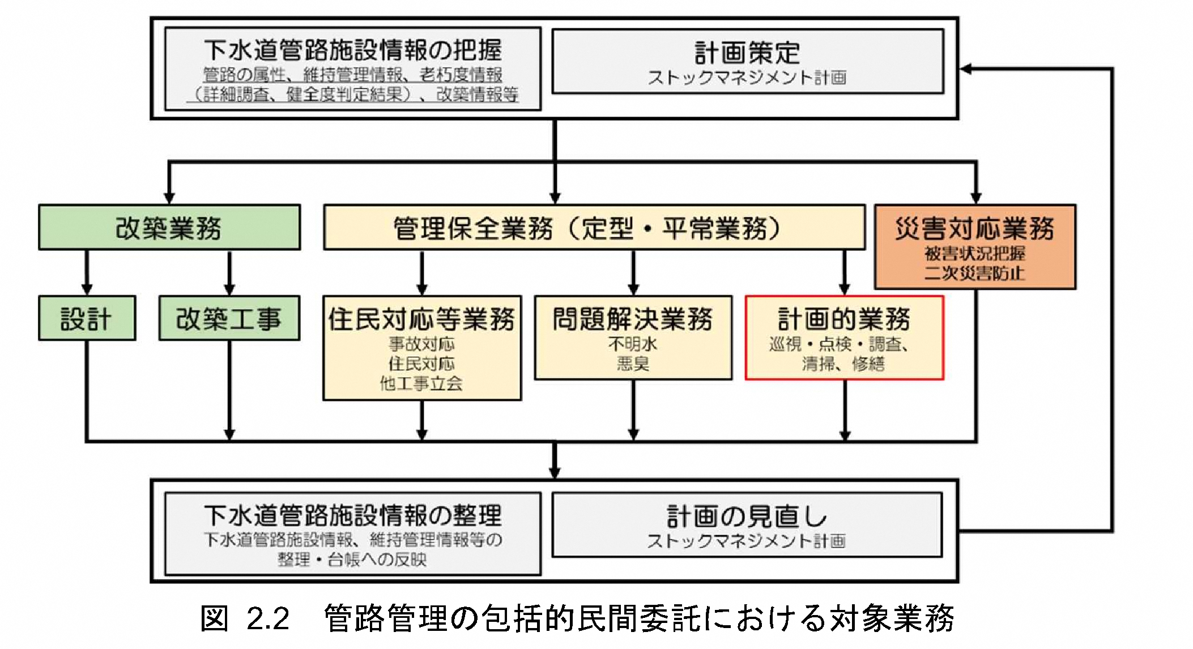
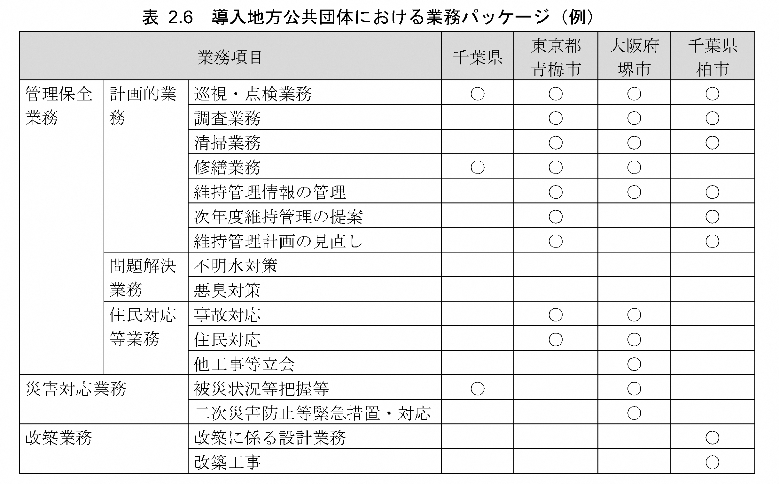

2-1.【管路施設に関する業務】
維持管理レベル | 業務区分 |  |  | ①本事業で希望する業務（ウォーターPPPに含めてほしい/含めても問題ない業務） |  | ②対応方法 |  | ③類似業務実績 |  | ④選択した理由など （自由記述）

 |  |  |  |  |  | 自社で対応 | 応募グループで対応 | 佐久市 | 佐久市以外

- | 統括管理業務
管理保全業務 | 住民対応業務 | 事故対応
 |  | 住民対応
 |  | 他工事立会等
 | 問題解決業務 | 不明水対策
 |  | 悪臭対策
 | 計画的 業務 | 点検・調査業務
 |  | 定期清掃業務
 |  | 計画修繕業務
 |  | 台帳システムへの情報登録業務
災害対応業務 |  | 被災状況把握業務
 |  | 緊急措置対応業務
レベル3.5 | 更新計画策定・更新(改築）業務 | 更新計画(ストックマネジメント計画）策定業務
 |  | コンストラクション・マネジメント
 |  | 改築設計業務
 |  | 改築積算業務
 |  | 改築工事(更生) |  |  |  |  |  |  |  |  | 出典：下水道管路施設の管理業務における包括的民間委託導入ガイドライン
 |  | 改築工事(布設替え) |  |  |  |  |  |  |  |  |  | 出典：下水道管路施設の管理業務における包括的民間委託導入ガイドライン（R2.3）

2-2.【処理場等（終末処理場、ポンプ場、マンホールポンプ）に関する業務】
維持管理レベル | 業務区分 |  |  | ①本事業で希望する業務（ウォーターPPPに含めてほしい/含めても問題ない業務） |  | ②対応方法 |  | ③類似業務実績 |  | ④選択した理由など （自由記述） | 総括管理についてのガイドライン、先行事例での記載内容
 |  |  |  |  |  |  |  |  |  |  |  |  |  | ウォーターPPP（管理・更新一体マネジメント方式）の先行事例
 |  |  |  |  |  | 自社で対応 | 応募グループで対応 | 佐久市 | 佐久市以外 |  | 適切な事業実施に向けて、レベル3.5 の全体（対象施設の維持管理、更新計画案作成、更新（改築）等）を統括的に管理する人材が必要・重要であり、この人材に要求する能力、経験、実績、資格等について、入札・公募の条件として設定し、募集要項等で明確に規定して提示することが必要である。 |  |  | 統括管理責任者は、事業期間にわたる個別業務の一元的な総括管理を行うとともに個別業務の全業務の内容を理解し、町との窓口となり、現場で生じる各種課題や町からの求めに対し、相応かつ迅速な意思決定を行うものとする。

 |  |  |  |  |  |  |  |  |  |  |  |  | 出典：下水道分野におけるウォーターPPPガイドライン第2.0版 実施編 第4章 入札・公募等
- | 統括管理業務 |  |  |  |  |  |  |  |  |  | レベル3.5 は、維持管理と更新を一体的に最適化するための方式であるため、統括的な管理者を設置することが望ましい。統括的な管理者を設置する際は、求める要件（能力、経験、実績、資格、また、要求水準等）に応じた費用計上が必要である。一般的な費用計上方法は、標準歩掛、見積もり、過去の実績等を活用する方法の3パターンの方法が考えられ、計上における留意点・ポイントは、図表 7-27を参考にされたい。 |  |  |  |  |  | 出典：利府町 要求水準書
レベル1 | 運転監視操作業務
 | 保守点検業務
 | 場内整備業務 |  |  |  |  |  |  |  |  |  |  |  | 出典：下水道分野におけるウォーターPPPガイドライン第2.0版 実施編 第7章 導入検討時の留意点・ポイント
 | 汚泥運搬処分業務 |  |  |  |  |  |  |  |  |  | 参考：委託レベルごとの業務範囲（処理場等包括的民間委託導入ガイドライン）
 | 水質・汚泥・臭気分析業務 |  |  |  |  |  |  |  |  |  | 項 目 | 業務範囲
 | 料金徴収・経理等業務 |  |  |  |  |  |  |  |  |  | レベル1 | 水質管理、施設の運転操作及び保守点検の性能発注
レベル2 | 消耗品及び備品調達業務 |  |  |  |  |  |  |  |  |  | レベル2 | レベル1に加え、ユーティリティの調達及び管理を含めた性能発注
 | 薬品調達業務 |  |  |  |  |  |  |  |  |  | レベル2.5 | レベル2に加え、一件当たりの金額が一定額以下の修繕等を含めた性能発注
 | 電力及び燃料調達業務 |  |  |  |  |  |  |  |  |  | レベル3 | レベル2に加え、資本的支出に該当しない下水道施設の修繕計画の策定・実施までを含めた性能発注
レベル2.5～レベル3 | 修繕計画案作成業務
 | 修繕業務 |  |  |  |  |  |  |  |  |  | 委託レベルの概念図（レベル3以上）
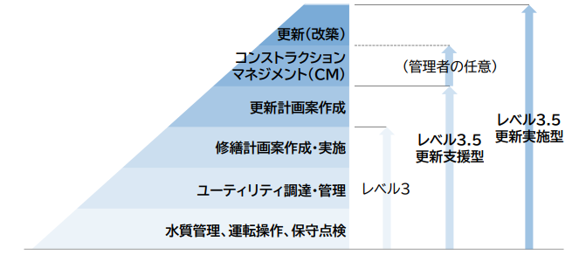
レベル3.5 | 更新計画策定・更新(改築）業務 | 更新計画(ｽﾄｯｸﾏﾈｼﾞﾒﾝﾄ計画）策定業務
 |  | コンストラクション・マネジメント
 |  | 改築実施設計業務
 |  | 改築積算業務
 |  | 改築工事 | 土木・建築※
 |  |  | 機械
 |  |  | 電気
※工事対象は設備の改築に伴う建屋の新設についても含む。

2-3.【集排等（農集、小規模、コミプラ）に関する業務】
維持管理レベル | 業務区分 |  |  | ①本事業で希望する業務（ウォーターPPPに含めてほしい/含めても問題ない業務） |  | ②対応方法 |  | ③類似業務実績 |  | ④選択した理由など （自由記述） |  |  | 出典：下水道分野におけるウォーターPPPガイドライン第2.0版 基礎編 第2章 レベル3.5の4要件

 |  |  |  |  |  | 自社で対応 | 応募グループで対応 | 佐久市 | 佐久市以外

- | 統括管理業務
レベル1 | 運転監視操作業務
 | 保守点検業務
 | 場内整備業務（剪定）
レベル2 | 消耗品及び備品調達業務
 | 薬品調達業務
 | 電力及び燃料調達業務
レベル2.5～レベル3 | 修繕計画案作成業務
 | 修繕業務

2-4.対象業務について、懸念点や市に配慮を望む事項があれば、理由と合わせてご記入ください。
対象業務に対する懸念点や配慮を望む事項 |  |  |  | その理由

2-5.【修繕業務】について、①修繕業務を実施する際に、修繕金額の根拠として複数社の見積徴収の結果提出は可能でしょうか。②修繕業務に関しては優先して地元業者へ再委託することは可能でしょうか。また、➀、②について選択した理由についてご記入ください。
設問 |  |  | 対応 | その理由
➀修繕業務の根拠見積もりについて
②地元業者への再委託について

３．希望する対象施設

3-1.ウォーターＰＰＰへ参入する場合に、貴社が希望する施設についてお答えください。（複数回答可）
施設区分 |  |  | 概要 |  | ③本事業で希望する施設（ウォーターPPPに含めてほしい/含めても問題ない施設）
 |  |  |  |  | 希望する施設に〇を記入 |  | 選択した理由、要望など （自由記述）
管路施設 |  |  | 公共・特環：678km 集排等：67.8km
処理場等（特環含む） | 処理場 |  | 1箇所（公共） 3箇所（特環）
 | 汚水ポンプ場 |  | 2箇所（公共） 1箇所（特環）
 | マンホールポンプ |  | 105箇所（公共） 75箇所（特環）
農業集落排水 | 処理場 |  | 8箇所
 | マンホールポンプ |  | 16箇所
小規模集落排水 | 処理場 |  | 1箇所
コミュニティ・プラント | 処理場 |  | 1箇所

3-2. ウォーターＰＰＰの検討対象施設には、前項のように、大きくは①管路施設と、②処理場等施設、③集落排水等の3つのカテゴリがあります。これらについて、一体的に実施することについて、貴社のお考えにあてはまるものに○をつけてください。また、追加・除外を希望する業務があれば、その内容と理由を自由に記述ください。
貴社が希望する施設の組み合わせ 該当する項目に〇を記入 |  |  |  |  | 選択した理由、要望 追加・除外を希望する業務など
 | ①管路施設、②処理場等施設、③集落排水等（農集・小規模・コミプラ）を一体的にウォーターPPPに含める方がよい
 | ①管路施設のみウォーターPPPとする方がよい
 | ②処理場等施設のみウォーターPPPとする方がよい
 | ①管路施設と②処理場等施設とをそれぞれ個別にウォーターPPPにする方がよい
 | どちらとも言えない（わからない）

3-3.対象施設について、懸念点や市に配慮を望む事項があれば、理由と合わせてご記入ください。
対象業務に対する懸念点や配慮を望む事項 |  |  |  | その理由

４．希望する体制及び方式

4-1 ウォーターＰＰＰへ参入する場合に、貴社が想定している（可能性がある）体制についてお答えください。（複数回答可）
貴社が想定している（可能性がある）体制 該当する項目に〇を記入 |  |  |  |  | 選択した理由、ご意見、参加意欲向上のための要望、課題等（自由記述）
 | 単独で参入
 | 応募グループの代表者として参入
 | 応募グループの構成員として参入
 | 応募グループの下請け企業として参入
 |  |  |  |  |  |  |  |  |  |  | 佐久市において導入が想定されるウォーターPPP（管理・更新一体マネジメント方式）のスキーム
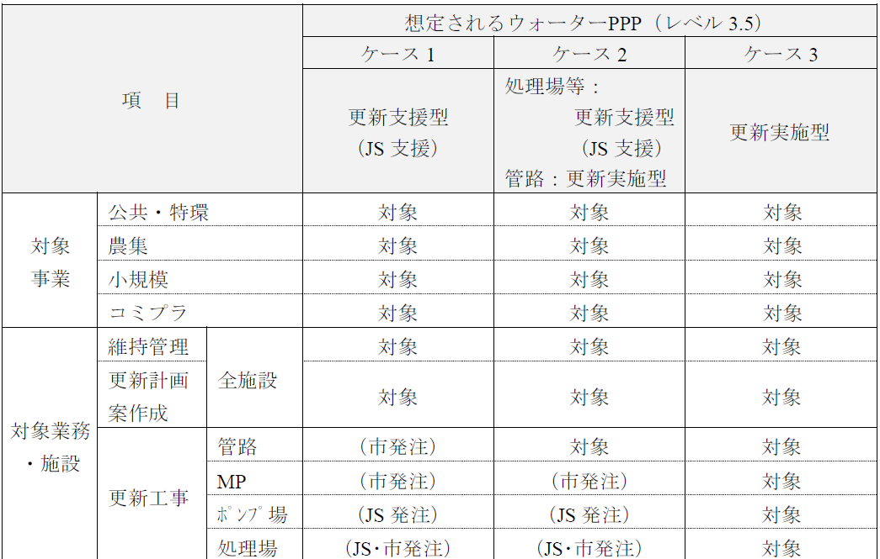
4-2. 佐久市下水道事業がウォーターＰＰＰ等を導入すると仮定した場合、貴社が希望するスキームについて回答してください。（複数回答可）
貴社が希望するスキーム 該当する項目に〇を記入 |  |  |  | 選択した理由、ご意見、参加意欲向上のための要望、課題等（自由記述）
 | ケース1：更新支援型（JS支援）
 | ケース2：管路（更新実施型）、処理場等（更新支援型（JS支援））
 | ケース3：更新実施型
 | その他（ ）

５．ウォーターPPPの４要件他に関する意見、要望、課題等

5-1.ウォーターPPPの４要件他に関する意見、参加意欲向上のための要望、課題等について、自由に記入ください。
10年の長期契約について
性能発注について
維持管理と更新の一体マネジメントについて
プロフィットシェアについて
その他、ウォーターPPPに関する要望等

６．ウォーターＰＰＰに関する課題・ご意見等

6-1. 佐久市上下水道事業がウォーターＰＰＰを導入する場合、貴社の参入または参入の検討における懸念点や不安点についてお答えください。（複数回答可） ※設問1で「参入または参入検討をしたいとは思わない」を選択した場合でも、該当する課題等があれば、ご回答ください。
 | 懸念点や不安点は特に無い
 | 事業規模が過大、もしくは過小であると考えられる。
 | 管路と処理場等の一体化に不安がある
 | ウォーターＰＰＰの対象施設や業務範囲によっては、ノウハウ不足などの懸念がある
 | 住民窓口の対象を市全域と想定していることに対して懸念がある。
 | 事業期間に懸念点がある。（レベル3.5の場合、原則10年）
 | 現在の運転管理や維持管理に関する情報が不足している。
 | 施設の劣化状況が不明確である。
 | プロポーザルや業務実施期間内において、提案できる範囲や内容に限りがある
 | 事業実施のための人員を確保できない
 | 応募グループを構成したり、構成員になることが困難である
 | 中小企業や県内・市内業者との連携が不安である
 | 大規模企業との連携が不安である
 | 引継ぎ期間が確保されるか不安がある
 | 入札要件に不安がある。（厳しい条件になりすぎないか等）
その他 自由記述

７．今後のウォーターＰＰＰ検討に関する要望・ご意見等

7-1. 事業の公募へ参加するにあたり、発注者から事前に開示される資料や情報のうち、重視するものをお答えください。（重視されると回答された情報が必ず公開されるものではありません）（複数回答可）

 | 下水道管路台帳（管路施設の情報）
 | 下水道管路台帳（管路施設の維持管理情報）
 | 下水道施設台帳（処理場施設、ポンプ場、マンホールポンプの情報）
 | 下水道施設台帳（処理場施設、ポンプ場、マンホールポンプの維持管理情報）
 | ストックマネジメント計画、機能保全計画
 | 経営指標・財政情報
 | 組織構成・人的資本情報
 | 住民対応件数（下水道事業/河川事業等の内訳含む受付件数）
 | 処理水量・水質情報・放流先情報
 | 消費電力等のエネルギー情報
 | 過年度の工事・改築・修繕実績
 | 過年度の災害情報・被災情報・BCP等の資料
 | その他（ ）

7-2. 今後、事業費積算に向けて、見積もりを依頼する場合があります。その場合に、ご協力をいただくことは可能でしょうか。
最も近い 項目に〇を記入 | 対応可否 |  |  |  | 理由、要望、条件など
 | 対応可能
 | 場合によっては対応可能
 | できれば避けたい
 | 対応は難しい
 | その他( ）

7-3. 今後、今回と同様にアンケート、ヒアリング等を行う可能性があります。その場合に、ご協力をいただくことは可能でしょうか。
最も近い 項目に〇を記入 | 対応可否 |  |  |  | 理由、要望、条件など
 | 対応可能
 | 場合によっては対応可能
 | できれば避けたい
 | 対応は難しい
 | その他( ）
以上です。アンケートにご協力いただきありがとうございました。

